关系图
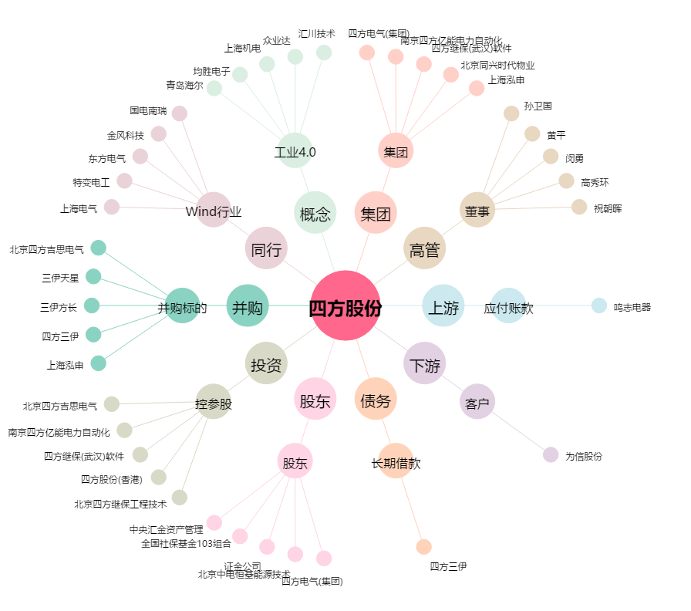
四方股份[601126.SH] - 关系概览图

